数据&BUG
数据不符&系统BUG待处理问题清单
序号 | 测试问题模块 | 测试问题类别 | 问题详细描述 | 测试人 | 处理人 | 是否解决 | 问题截图 | 备注
1 | 资产首页 | 格式问题 | 标题显示不完全 | 贾凯 | 贾凯，季孝东 | 是
2 | 资产首页 | 数据问题 | 显示了多余数据 | 贾凯 | 贾凯，季孝东 | 是 | 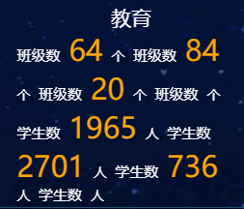
3 | 资产规模 | 数据问题 | 不显示图表 | 贾凯 | 贾凯，季孝东 | 是 | 
4 | 资产规模 | 数据问题 | 多出来一个未知数据 | 贾凯 | 贾凯，季孝东 | 是
5 | 资产规模 | 显示问题 | 缺单位 | 贾凯 | 贾凯，季孝东 | 是 | 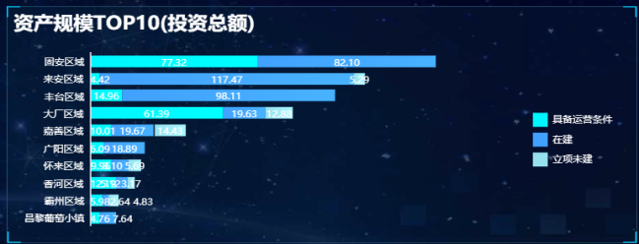
6 | 非正常资产情况 | 数据问题 | 业态数据有误 | 贾凯 | 贾凯，季孝东 | 是 | 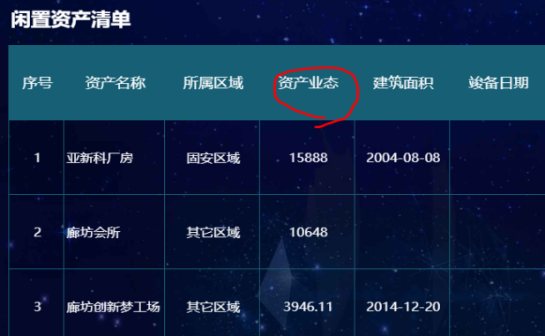
7 | 资产运营表现 | 数据问题 | 显示了多余数据 | 贾凯 | 贾凯，季孝东 | 是 | 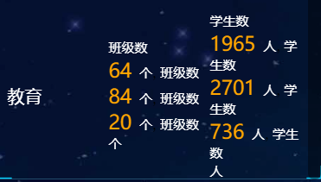
8 | 指标达成情况 | 显示问题 | 柱形图应该在坐标轴上方 | 贾凯 | 贾凯，季孝东 | 是 | 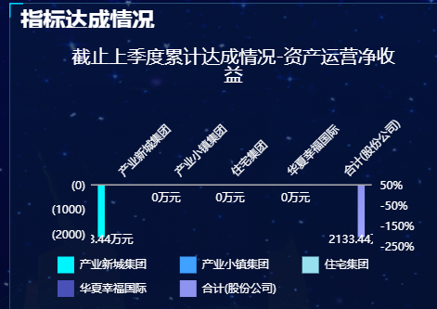
9 | 资产规模 | 显示问题 | 蓝色边框应该超过文字部分 | 贾凯 | 贾凯，季孝东 | 是 | 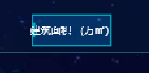
10 | 资产首页 | 数据问题 | 签约率不可能>100% | 贾凯 | 贾凯，季孝东 | 是 | 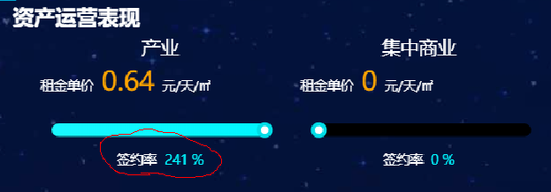
11 | 非正常资产情况 | 显示问题 | 建筑面积为0的在柱形图中也应该显示 | 贾凯 | 贾凯，季孝东 | 是 | 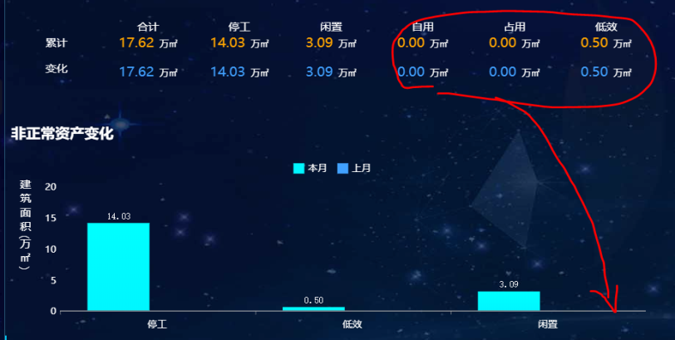
12 | 资产首页 | 显示问题 | 箭头颜色不一致 | 贾凯 | 贾凯，季孝东 | 是 | 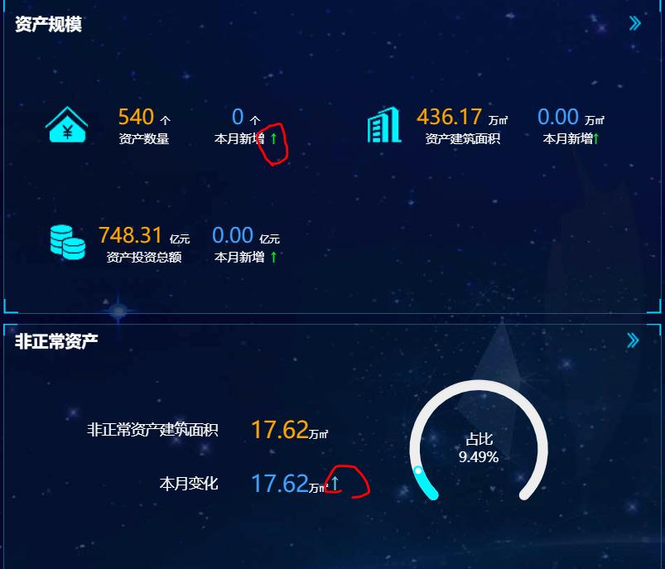
13 | 指标达成情况 | 显示问题 | 应该在同一水平线上显示 | 贾凯 | 贾凯，季孝东 | 是 | 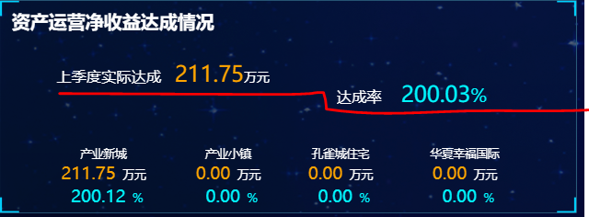
14 | 指标达成情况 | 显示问题 | 缺下边框 | 贾凯 | 贾凯，季孝东 | 是
15 | 资产首页 | 显示问题 | 数字和单位空格 | 贾凯 | 贾凯，季孝东 | 是 | 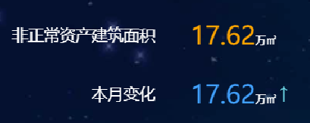
16 | 资产规模 | 显示问题 | 柱子和文字错位了 | 贾凯 | 贾凯，季孝东 | 是 |  |  |  |  | 数据分本月上月
17 | 非正常资产情况 | 显示问题 | 添加单位：建筑面积㎡，同步明细表也要改 | 贾凯 | 贾凯，季孝东 | 是
18 | 资产规模 | 功能优化 | 点击面积、数量、总额分别与下方的饼状图联动 | 贾凯 | 贾凯，季孝东 | 是 | 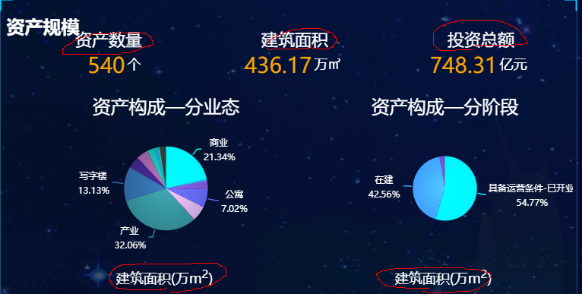
19 | 资产规模 | 功能优化 | 标题加框，引导用户点击 | 贾凯 | 贾凯，季孝东 | 是
20 | 资产规模/指标达成情况 | 显示问题 | “文化设施”改为“文体设施” | 贾凯 | 贾凯，季孝东 | 是 |  |  |  | 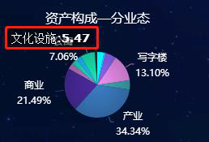
21 | 资产规模 | 显示问题 | 数字颜色更换，要更醒目些 | 贾凯 | 贾凯，季孝东 | 是 | 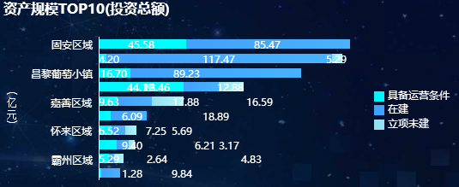
22 | 资产运营表现 | 数据问题 | 数据没有保留两位小数 | 贾凯 | 贾凯，季孝东 | 是

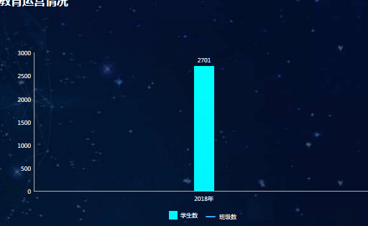
23 | 资产运营表现 | 数据问题 | 没有2017年数据 | 贾凯 | 贾凯，季孝东 | 是 |  |  | 数据库中未拿到2017年数据

